uitwerk wat als
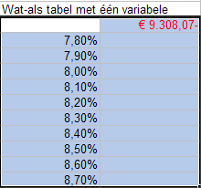
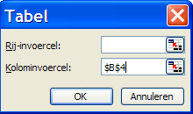
Kosten jacht: | € 120,000.00
Eigen kapitaal | € 20,000.00
Te lenen bedrag: | € 100,000.00
Rente % | 7.80%
Looptijd | 20
Jaarlasten: | € 9,308.07-

Wat-als tabel met één variabele
 | € 9,308.07-
7.80%
7.90%
8.00%
8.10%
8.20%
8.30%
8.40%
8.50%
8.60%
8.70%

Wat-als tabel met twee variabelen (rente t.o.v. looptijd in jaren)
F 9,308.07- | 10 | 15 | 20 | 25 | 30
7.80% | € 13,700.17- | € 10,705.63- | € 9,308.07- | € 8,542.08- | € 8,085.03-
7.90% | € 13,749.58- | € 10,761.55- | € 9,369.36- | € 8,607.96- | € 8,154.84-
8.00% | € 13,799.03- | € 10,817.55- | € 9,430.76- | € 8,673.96- | € 8,224.76-
8.10% | € 13,848.51- | € 10,873.62- | € 9,492.26- | € 8,740.08- | € 8,294.81-
8.20% | € 13,898.03- | € 10,929.77- | € 9,553.86- | € 8,806.32- | € 8,364.96-
8.30% | € 13,947.58- | € 10,986.00- | € 9,615.56- | € 8,872.66- | € 8,435.23-
8.40% | € 13,997.17- | € 11,042.29- | € 9,677.36- | € 8,939.12- | € 8,505.61-
8.50% | € 14,046.79- | € 11,098.66- | € 9,739.26- | € 9,005.69- | € 8,576.09-
8.60% | € 14,096.45- | € 11,155.10- | € 9,801.25- | € 9,072.35- | € 8,646.67-
8.70% | € 14,146.14- | € 11,211.61- | € 9,863.34- | € 9,139.12- | € 8,717.35-

Oplossing selecteer onderstaande cellen a9:b19 |  |  |  |  | Dan Extra Tabel

Doelzoeken
kosten vrachtwagen | € 125,000.00
eigen kap. | € 25,000.00
te lenen | € 100,000.00
rente | 10.00%
looptijd in jaren | 10
jaarlasten | € 14,795.04-
maandlasten | € 1,232.92-

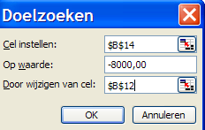
kosten vrachtwagen | € 120,000.00
eigen kap. | € 20,000.00
te lenen | € 100,000.00
rente | 5.62%
looptijd in jaren | 5
jaarlasten | € 22,243.42-

kosten vrachtwagen | € 120,000.00
eigen kap. | € 20,000.00
te lenen | € 100,000.00
rente | 8.10%
looptijd in jaren | 35.420858433
jaarlasten | € 8,000.00-

kosten vrachtwagen | € 120,000.00
eigen kap. | € 20,000.00
te lenen | € 100,000.00
rente | 8.10%
looptijd in jaren | 5
jaarlasten | € 23,230.06-
maandlasten | € 1,935.84-

Trend
grafiektitel
 | jaar | woningen | trend
 | 2012 | 2432 | 2438.4
 | 2013 | 2654 | 2656.8
 | 2014 | 2900 | 2875.2
 | 2015 | 3078 | 3093.6
 | 2016 |  | 3312
 | 2017 |  | 3530.4
 | 2018 |  | 3748.8
 | 2019 |  | 3967.2
 | 2020 |  | 4185.6
 | 2021 |  | 4404
jaar | woningen | trend
2012 | 2432 | 2438.4
2013 | 2654 | 2656.8
2014 | 2900 | 2875.2
2015 | 3078 | 3093.6 | tot nu
2016 |  | 3312 | verwacht
2017 |  | 3530.4
2018 |  | 3748.8
2019 |  | 3967.2
2020 |  | 4185.6
2021 |  | 4404

Trend is een matrix formule: |  |  | selecteer het gebeid c3:c12
Y = bekend : het aantal gerealiseerde woningen (b3:B6
X = bekend: de tijd bij de gerealiseerde woningen : a3:a6
x nieuw de periode waarover regressie en extrapolatie moet worden berekend a3:a12

Histogram
 | Invoerbereik | verzamelbereik
naam | score | score | letop als 1e het invoerbereik (gesorteerd aanbieden).
jan | 9 | 9
klaas | 9 | 10
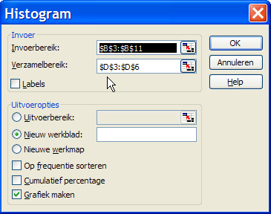
piet | 10 | 11
rob | 11 | 12
cor | 11
linda | 11
deborah | 11
natasha | 12
marian | 12

Histogram
 | Frequentie
 | 2
 | 1
 | 4
 | 2
 | 0
Verzamelbereik | Frequentie
9 | 2
10 | 1
11 | 4
12 | 2
Meer | 0

Blad2
Rijlabels | Aantal van Salaris
Administratie | 7
Financien | 9
Manager | 9
Personeelzaken | 10
Support | 13
Telefonist(e) | 10
Trainer | 12
Verkoper | 9
Eindtotaal | 79

